المؤشرات الكلية

سوق العراق للاوراق المالية
جلسة الاحد 2025/12/7 |  |  |  | تقرير أسعار الأسهم المتداولة واخبار الشركات
الجلسة (219)
الاسهم المتداولة المدرجة و OTC |  |  | 320,960,525 |  |  | قيمة الأسهم المتداولة المدرجة و OTC |  | 955,163,457 |  |  | صفقات الشركات المدرجة وOTC | 857
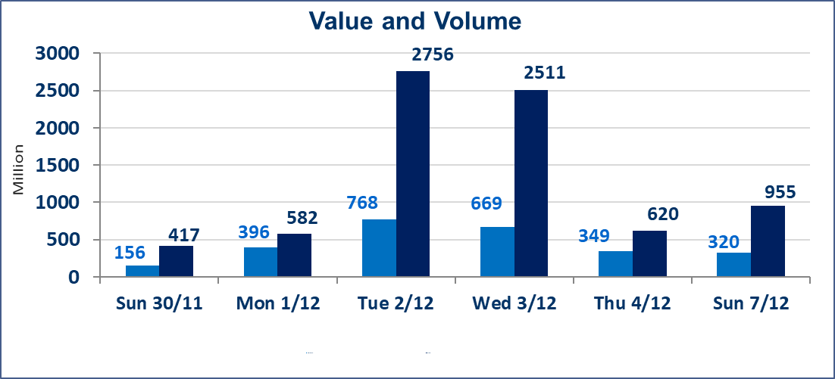
المؤشر60 ISX اليوم | 946.96 |  | نقطة |  |  | المؤشر15 ISX اليوم | 1180.54 | نقطة
المؤشر 60 ISX السابق | 948.68 |  | نقطة |  |  | المؤشر 15 ISX السابق | 1185.42 | نقطة
نسبة التغير | -0.18 |  | % |  |  | نسبة التغير | -0.41 | %
عدد النقاط | -1.72 |  | نقطة |  |  | عدد النقاط | -4.88 | نقطة

الشركات المدرجة | 104 | OTC | 15 | 119 |  | الشركات غير المتداولة المدرجة | 38 | OTC | 11 | 49
الشركات المتداولة | 53 | OTC | 1 | 54 |  | الشركات المرتفعة |  |  | 10
شركات الهيئة العامة |  |  |  | 3 |  | الشركات المنخفضة |  |  | 22
الموقوفة بقرار من هيأة الأوراق المالية |  |  |  | 10
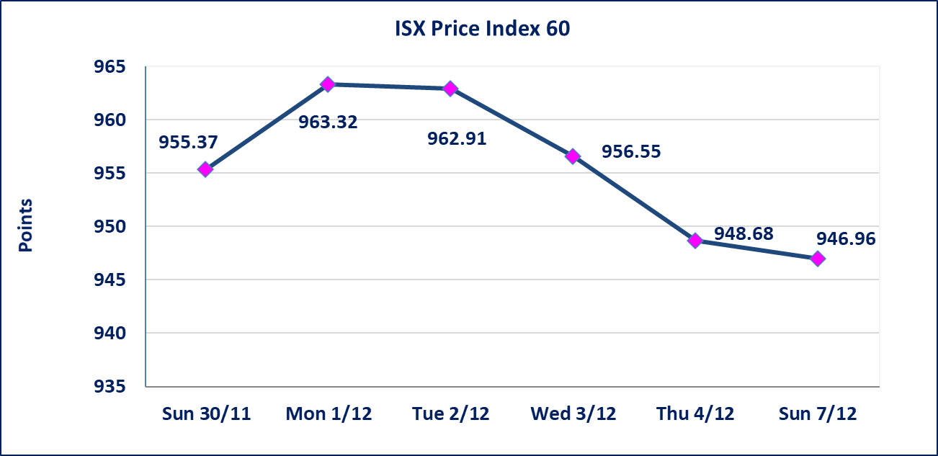
 |  |  |  |  |  | 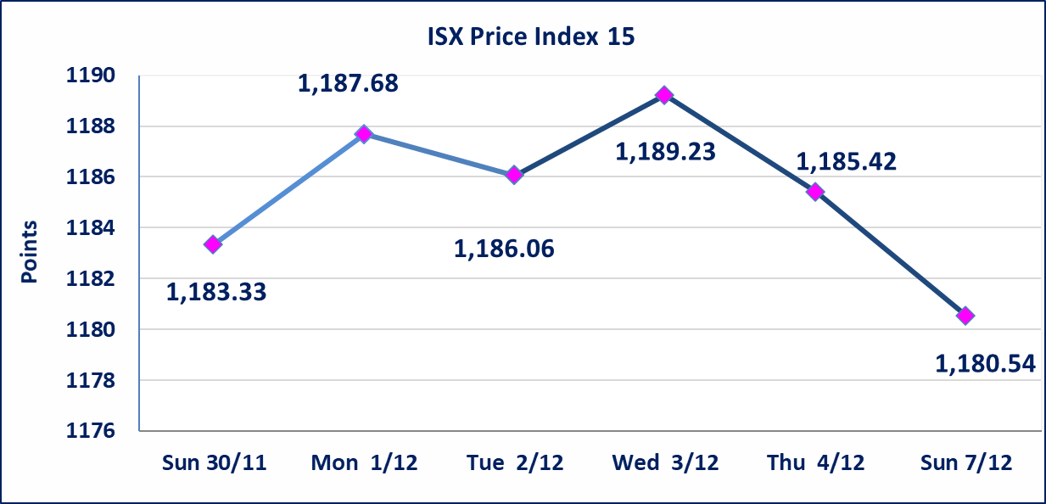
المدينة السياحية لسد الموصل(HTVM) | اجابة الشركة بعدم وجود احداث جوهرية أدت إلى انخفاض سعر السهم لجلستين بكامل حدود نسبة التغير لجسلتي 12/3 و 2025/12/4.
ايلاف للتامين (NELF) | تم البدء بعمليات ايداع شهادات اسهم المساهمين لشركة ايلاف للتامين إعتباراً من جلسة الاربعاء 2025/12/3 وسيتم اطلاق التداول إعتباراً من جلسة الاربعاء 2025/12/24 بعد ايداع 5% من رأس المال او بعد مرور (21) يوم من تاريخ بدء الايداع في منصة الشركات غير المدرجة ISX-OTC.
مدينة العاب الكرخ السياحية | استنادا الى كتاب هيأة الاوراق المالية المرقم 434/2 في 2025/11/27 وقرار الهيئة العامة لشركة مدينة العاب الكرخ السياحية المنعقد في 2025/9/30 زيادة راس المال الشركة حسب المادة (55/رابعا) من قانون الشركات تحديد سعر السهم الواحد (5.500) دينار
سندات بناء الاصدارية الثانية فئة مليون | تم ايقاف التداول على سندات بناء الاصدارية الثانية فئة (1,000,000) دينار اعتبارا من جلسة 2025/12/2 لكون تاريخ اطفاء الفئة 2025/12/16.
كوردستان للتامين (NKUI) | تم البدء بعمليات ايداع شهادات اسهم المساهمين لشركة كوردستان الدولي للتامين إعتباراً من جلسة الاحد 2025/11/23 وسيتم اطلاق التداول إعتباراً من جلسة الاحد 2025/12/14 بعد ايداع 5% من رأس المال او بعد مرور (21) يوم من تاريخ بدء الايداع في منصة الشركات غير المدرجة ISX-OTC.
الحد الأعلى والادنى للتغير في السعر | نسبة التغير في المنصة النظامية (15%)، نسبة التغير في المنصة الثانية (20%)، نسبة التغير في المنصة الثالثة (5%) إرتفاعاً وإنخفاضاً من سعر الاغلاق السابق.
Web site : www.isx-iq.net E-mail : info-isx@isx-iq.net |  |  |  |  | 07834000034 - 07711211522 : ص . ب :3607 العلوية الهاتف |  |  |  |  |  | بغداد /الكرادة/ قرب المسرح الوطني /مجاور مصرف الخليج التجاري

نسبة التغير
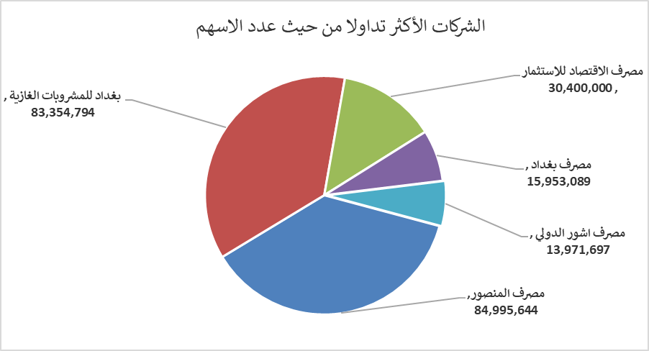
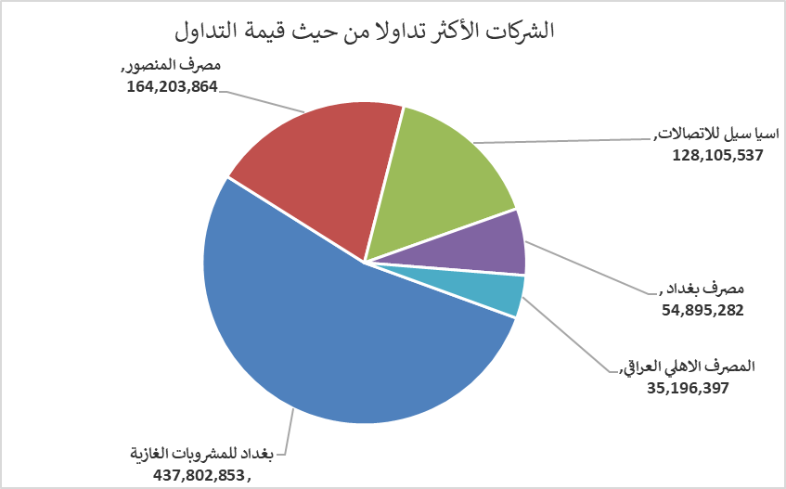
الشركات الأكثر ارتفاعاً وانخفاضاً

نسبة التغير لاسعار الاغلاق الاكثر ارتفاعاً |  |  |  | نسبة التغير لاسعار الاغلاق الاكثر انخفاضاً
اسم الشركة | اغلاق | التغير(%) | الاسهم المتداولة | اسم الشركة | اغلاق | التغير (%) | الاسهم المتداولة
مصرف الاتحاد العراقي | 0.220 | 10.00 | 3,786,742 | بابل للإنتاج الحيواني والنباتي | 9.400 | -14.55 | 38,632
العراقية لصناعات الكارتون | 2.400 | 9.09 | 8,703,732 | مصرف الانصاري | 0.150 | -11.76 | 1,500,000
مصرف الخليج التجاري | 0.290 | 3.57 | 18,000 | الصناعات المعدنية والدراجات | 1.900 | -9.52 | 100,000
انتاج الالبسة الجاهزة | 2.370 | 3.04 | 759,064 | العراقية لانتاج وتسويق اللحوم | 4.600 | -7.82 | 234,832
الحديثة للانتاج الحيواني | 0.470 | 2.17 | 1,836,369 | مصرف ايلاف الاسلامي | 0.260 | -7.14 | 1,000

الشركات الاكثر نشاطا حسب الاسهم المتداولة (حجم التداول) |  |  |  | الشركات الاكثر نشاطا حسب القيمة المتداولة
اسم الشركة | اغلاق | التغير(%) | الاسهم المتداولة | اسم الشركة | اغلاق | التغير (%) | القيمة المتداولة
مصرف المنصور | 1.950 | 0.00 | 84,995,644 | بغداد للمشروبات الغازية | 5.240 | -0.95 | 437,802,853
بغداد للمشروبات الغازية | 5.240 | -0.95 | 83,354,794 | مصرف المنصور | 1.950 | 0.00 | 164,203,864
مصرف الاقتصاد للاستثمار | 0.220 | -4.35 | 30,400,000 | اسيا سيل للاتصالات | 13.110 | -0.15 | 128,105,537
مصرف بغداد | 3.440 | 0.58 | 15,953,089 | مصرف بغداد | 3.440 | 0.58 | 54,895,282
مصرف اشور الدولي | 0.260 | 0.00 | 13,971,697 | المصرف الاهلي العراقي | 4.600 | -0.86 | 35,196,397

